Sistemas de Información
Formato de Pruebas Sistemas de Información |  |  |  |  |  |  |  |  | Código formato: PGTI-09-04 Versión 2.0
 |  |  |  |  |  |  |  |  | Código documento: PGTI-09 Versión 2.0
 |  |  |  |  |  |  |  |  | Página 1 de 1
Fecha de diligenciamiento |  |  | 06/02/2026 |  |  | Número de solicitud
Sistema de Información y/o aplicativo |  |  | Sistema de Información Web Zéfiro |  |  | Número historia (en el caso que aplique)
Nombre Servidor de Pruebas |  |  | Selenium IDE |  |  | IP Servidor de Pruebas
EJECUCIÓN DE PRUEBAS
No | Fecha de la prueba | Número de iteración | Módulo, funcionalidad o componente a probar | Descripción de la prueba | Tipo de prueba | Resultado obtenido | Estado de la prueba | Funcionario que realiza la prueba | Dependencia del funcionario que realiza la prueba | Observaciones y/o Anexos
1 | 05/02/2026 | HU_001 | Registrar nuevos usuarios | 1. ingresar al sistema, 2. Ingresar Nombre de Usuario, 3. Ingresar Contraseña, 4,Click Ingresar, escribir el codigo del correo, 5. oprimir verificar | Seguridad | creacion de usuario fallida | Fallida | Daniela Lorena Bohorquez Diaz | No aplica | Para el registro de usuario se envia un codigo de verificacion en el correo, por lo que no se pudo realizar el Test con exito porque Selenium no puede traer ese codigo
2 | 06/02/2026 | HU_002 | Iniciar sesión | 1.ingresar al sistema, 2.Ingresar correo, 3. Ingresar contraseña, 4.Click Ingresar | Aceptación | Inicio de sesion Exitoso | Exitosa | Daniela Lorena Bohorquez Diaz | No aplica
3 | 10/02/2026 | HU-003 | Recuperar contraseña | 1. ingresar al sistema, 2. oprimir olvide mi contraseña, 3.,escribir el codigo del correo, 5. oprimir verificar, 6. cambiar de contraseña, oprimir continuar | Aceptación | Cambio de contraseña fallida | Exitosa | Daniela Lorena Bohorquez Diaz | No aplica | Para el cambio de contraseña de usuario se envia un codigo de verificacion en el correo, por lo que no se pudo realizar el Test con exito porque Selenium no puede traer ese codigo
4 | 11/02/2026 | HU_004 | Gestionar perfil de usuario | 1. Ingresar al sistema, 2. ngresar a perfil,3. cambiar el perfil, 4.poner aceptar | Aceptación | Gestionar perfil de usuario con exito | Exitosa | Daniela Lorena Bohorquez Diaz | No aplica | 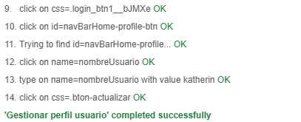
5 | 10/02/2026 | HU_005 | Gestionar usuario | 1. Listar, 2. Seleccionar, 3. Cambiar estado | Aceptación | Gestionar perfil de usuario exitoso | Exitosa | Daniela Lorena Bohorquez Diaz | No aplica
6 | 11/02/2026 | HU_006 | Consultar catálogo de productos | 1. Ir a la pagina principal, 2. Ingresar al menu superior a calzado, bolso o novedades | Aceptación | Consultar catálogo de productos exitoso | Exitosa | Jhonatan Carvajal Bonilla | No aplica
7 | 09/02/2026 | HU-007 | Visualizar un menú por categorías | 1. ir a la pagina principal,2. usar el menu desplegable o en su defecto los otros dos botones como el de bolso y elk de novedades | Aceptación | te llevara al catalago segun el boton de lo que allas elegido | Exitosa | Jhonatan Carvajal Bonilla | No aplica
8 | 09/02/2026 | HU-008 | Buscar productos | 1. ir al menu superior , 2. buscar la barra de busqeuda, 3. ingresar nombre o categoria del producto, 4. darle al boton de buscar | Aceptación | El producto o categoria buscada aparece en la pantalla y tambien con palabras similares | Exitosa | Jhonatan Carvajal Bonilla | No aplica | 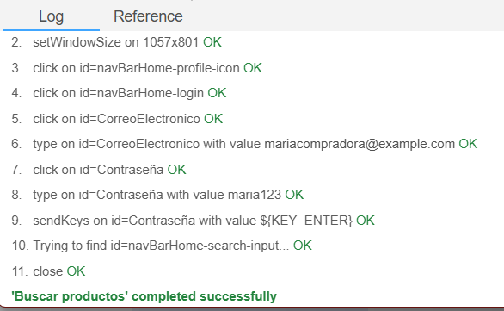
9 | 10/02/2026 | HU_009 | Filtrar productos | 1. Ir a la pagina principal, 2. Ingresar al menu superior a calzado, bolso o novedades, 3. Filtrar por genero, precio o material | Aceptación | Se pudieron filtrar productos con exito | Exitosa | Jhonatan Carvajal Bonilla | No aplica
10 | 09/02/2026 | HU-010 | Visualizar detalles de producto | 1. ir a la pagina de inicio, 2. buscar el producto . 3. darelal boton de ver detalles | Aceptación | se abre la pagina de producto genar donde aparecen todos los detalles del producto | Exitosa | Jhonatan Carvajal Bonilla | No aplica
11 | 09/02/2026 | HU-011 | Guardar productos en lista de favoritos | 1. iniciar sesion , 2. en la pagina principal, 3. darle al boton de corazon para agregar a favoritos,4. ir a favritos en la pagina principal,5. quitar de favritos el producto en el boton con una x ,6. ir al catalogo, ir al pruducto y darle al boton de añadir a favoritos. | Unitaria | el producto favorito se muestra en la pagina de favoritos | Exitosa | Jhonatan Carvajal Bonilla | No aplica
12 | 10/02/2026 | HU-012 | Integrar opiniones y Reseñas | 1. Iniciar sesion, 2. Buscar un producto, 3. ingresar un comentario, 4. enviar el comentario | Aceptación | El comentario sobre el producto se a enviado con exito | Exitosa | Jhonatan Carvajal Bonilla | No aplica | 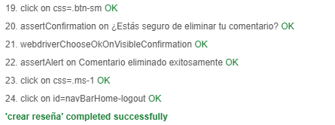
13 | 09/02/2026 | HU-013 | Consultar catálogo de productos- Banner | 1. iniciar sesion con una cuenta de administrador, 2. ir al apartado de gestion de la pagina, 3. darle al boton de seleccionar un archivo, 4. seleccionar el archivo de imagen, 4. subir el banner. | Unitaria | Banner subido, se muestra en la pgania de administrador en una vista previa y a si mismo en la pagina principal | Exitosa | Jhonatan Carvajal Bonilla | No aplica
14 | 07/02/2026 | HU_014 | Gestionar productos - Marca | 1.Acceder a la seccion de gestion de productos, 2. Se gestiona los productos, 3. Se realiza los cambios necesarios y guarda los cambios | Aceptación | gestion de marca con exito | Exitosa | Katherin Morcillo Quiroga | No aplica
15 | 07/02/2026 | HU_014 | Gestionar productos - Material | 1.Acceder a la seccion de gestion de productos, 2. Se gestiona los productos, 3. Se realiza los cambios necesarios y guarda los cambios | Aceptación | gestion de material con exito | Exitosa | Katherin Morcillo Quiroga | No aplica
16 | 07/02/2026 | HU_014 | Gestionar productos - Producto | 1.Acceder a la seccion de gestion de productos, 2. Se gestiona los productos, 3. Se realiza los cambios necesarios y guarda los cambios | Aceptación | gestion de producto con exito | Exitosa | Katherin Morcillo Quiroga | No aplica
17 | 07/02/2026 | HU_014 | Gestionar productos - Imagen | 1.Acceder a la seccion de gestion de productos, 2. Se gestiona los productos, 3. Se realiza los cambios necesarios y guarda los cambios | Aceptación | gestion de imagen fallida | Exitosa | Katherin Morcillo Quiroga | No aplica | Selenium no permite subir imagenes,por lo tanto, no se pudo realizar el Test con exito
18 | 07/02/2026 | HU_015 | Gestionar inventario y colores - Stock | 1.Acceder a la seccion de gestion de productos, 2. Se gestiona los productos, 3. Se realiza los cambios necesarios y guarda los cambios | Aceptación | gestion de stock con exito | Exitosa | Katherin Morcillo Quiroga | No aplica
19 | 07/02/2026 | HU_015 | Gestionar inventario y colores - Color | 1.Acceder a la seccion de gestion de productos, 2. Se gestiona los productos, 3. Se realiza los cambios necesarios y guarda los cambios | Aceptación | gestion de color con exito | Exitosa | Katherin Morcillo Quiroga | No aplica
20 | 07/02/2026 | HU_016 | Crear y administrar categorías | 1.Acceder a la seccion de gestion de productos, 2. Se gestiona los productos, 3. Se realiza los cambios necesarios y guarda los cambios | Aceptación | gestion de categoria con exito | Exitosa | Katherin Morcillo Quiroga | No aplica
21 | 07/02/2026 | HU_017 | Configurar promociones de los productos | 1.Acceder a la seccion de gestion de productos, 2. Se gestiona los productos, 3. Se realiza los cambios necesarios y guarda los cambios | Aceptación | gestion de promoción con exito | Exitosa | Katherin Morcillo Quiroga | No aplica
22 | 11/02/2026 | HU_018 | Agregar y eliminar productos del carrito de compras | 1. iniciiar sesion, 2. escoger el producto, 3.ingresar al carrito, 4. editar el carrito | Aceptación | Agregar y eliminar productos del carrito de compras exitoso | Exitosa | Daniela Lorena Bohorquez Diaz | No aplica
23 | 12/02/2026 | HU_026 | Generar tickets | 1. Iniciar sesion, 2. Escoger un producto con talla y color, 3. Dirigirse al carrito, 4. Llenar la direccion de envio, 5. ingresar una tarjeta de credito,6. descargar el ticket | Aceptación | Se descargo el ticket con exito | Exitosa | Jhonatan Carvajal Bonilla | No aplica | 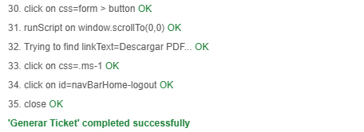
24 | 13/02/2026 | HU_028 | Actualizar el estado de pedidos | 1.Iniciar sesion como administrador, 2. Ingresar a pedidos, 3. actualizar el estado del pedido | Aceptación | Actualizacion del estado del pedido con exito | Exitosa | Jhonatan Carvajal Bonilla | No aplica
25 | 14/02/2026 | HU_029 | Hacer seguimiento del estado de los pedidos | 1. Iniciar sesion, 2. desplegar el menu del usuario, 3. Seleccionar pedido, 4. visualizar el estado del pedido | Aceptación | Se visualizo el estado del pedido con exito | Exitosa | Jhonatan Carvajal Bonilla | No aplica
26 | 12/02/2026 | HU_031 | Solicitar devoluciones y cambios de productos | 1. Ingresar al sistema, 2. Ingresar a pedidos, 3 Seleccionar el pedido, 4 escoger devolucion, 5 escribir el motivo, aceptar | Aceptación | Solicitar devoluciones y cambios de producto con exito | Exitosa | Daniela Lorena Bohorquez Diaz | No aplica
27 | 13/02/2026 | HU_032 | Gestionar devoluciones y cambios de los productos | 1.Ingresar al sistema como administrador, 2. Ingresar a cambios, 3, cambiar el estado del cambio | Aceptación | Gestionar devoluciones y cambios de los productos con exito | Exitosa | Daniela Lorena Bohorquez Diaz | No aplica
28 | 14/02/2026 | HU_033 | Generar Reportes | 1. Ingresar al sistema como administrador, 2. dirigirse a reportes, 3. Descargar los reportes | Aceptación | Se genero el reporte con exito | Exitosa | Jhonatan Carvajal Bonilla | No aplica

